상품제안서
[액센] BS53 우드 고속무선충전 화이트 노이즈 무드 블루투스스피커 | 상품코드: F31218

 |  |  |  |  |  |  | 02-412-0044 | www.easy1.co.kr
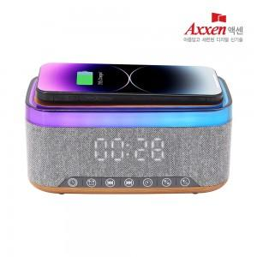

【상세/제작정보】 | 1박스입수수량: 20개<div><br></div>1박스 택배비: 4,000원​

【인쇄/포장옵션】 | 레이저, 풀칼라 / 포장지포장

【공급단가】 | 수량 | 30~ | 50~ | 100~ | 300~ | 500~
*VAT별도 | 단가 | 22,270원 | 21,470원 | 20,680원 | 19,880원 | 19,090원

【상품 URL】 | https://easy1.co.kr:443/src/goods_detail.php?gdno=31218

